Priming zucchero
www.brewingbad.com
Nell'esempio qui sotto (da https://www.brewersfriend.com/beer-priming-calculator/) vogliamo carbonare a 3.0 volumi una birra che ha fermentato fino a 25°C di temperatura. Se usiamo zucchero da tavola (Table Sugar) dobbiamo inserire in valore 9 g/L nel quadratino giallo del passaggio 1 (carbonazione target, qui a sinistra). Se usassimo destrosio, dovremmo inserire invece 9.9 g/L (Corn Sugar)
 | nelle celle gialle vanno inseriti i valori di input

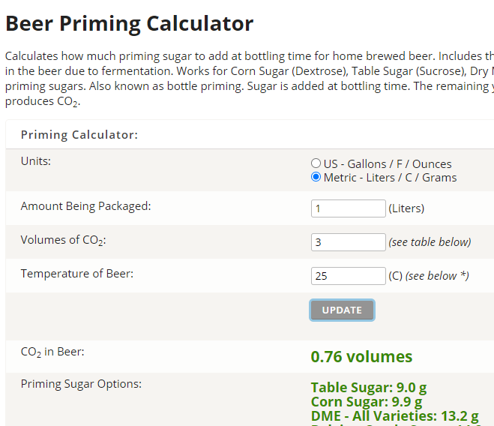
 | 1 | Carbonazione target
 |  |  |  |  | Per ottenere i grammi/litro target, utilizzare un qualsiasi calcolatore online (es. Brewer's Friends). Impostando i volumi di carbonazione desiderati, la max temperaura di fermentazione e 1 Litro come volume da imbottigliare. Il calcolatore elabora i g/L di zucchero da tavola (table sugar) o destrosio (corn sugar) necessari. |  | Brewer's Friend
 |  | Priming target (g/L)

 | 2 | Soluzione di priming
 |  |  |  |  | È consigliato preparare una soluzione 50% zucchero e 50% acqua (pesando entrambi in grammi, o misurando l'acqua in ml e pesando lo zucchero in grammi), ma si possono anche variare le proporzioni a piacimento (purché ci sia sufficiente acqua per sciogliere tutto lo zucchero)
 |  | Zucchero (grammi)
 |  | Acqua (ml)
 |  | Vol. totale soluzione (ml) |  | 0
 |  | Concentrazione zucchero nella soluzione (g/ml)

 | 3 | Bottiglie e priming
 |  |  |  |  |  | - Inserire i quantitativi di bottiglie per ciascuna tipologia. Nella tabella azzurra sono indicati i ml di soluzione di priming da inoculare in ciascuna bottiglia. È possibile variare il formato delle bottiglie (esprimendolo sempre in centilitri) e la quantità delle bottiglie per formato. - Litri da imbottigliare: indica i litri di birra che saranno imbottigliati in base alla quantità delle bottiglie indicata in tabella. - Soluzione di priming necessaria: il foglio di calcolo verifica che la quantità di soluzione di priming sia sufficiente per l'inoculo in tutte le bottiglie (cella rossa = quantità della soluzione di priming non sufficiente). Nel caso la soluzione non sia sufficiente, amentare le dosi di acqua e zucchero.
 |  | Formato bottiglia |  | Q.tà | Priming per bottiglia (ml)
 |  | 330 | ml
 |  | 375 | ml
 |  | 500 | ml
 |  | 660 | ml
 |  | 750 | ml

 |  | Litri totali da imbottigliare |  |  | 0.0
 |  | Soluzione di priming totale necessaria per l'imbottigliamento (ml) |  |  | 0

